Resumo 100%


 | Estimativa de Custo 100%

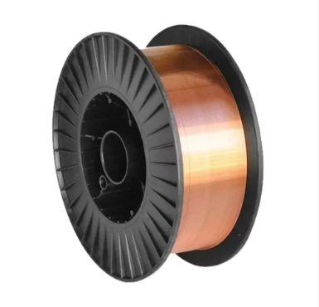
 |  | CLIENTE: SECAMAQ

 |  | REGIME TRIBUTÁRIO: LUCRO REAL |  | USO: INDUSTRIALIZAÇÃO |  | CONSIDERAR ICMS 6%
 |  | PRODUTO: ARAME |  | PORTO SAÍDA: SHANGHAI |  | 7/30/2026
 |  | FRETE: 1x20DRY |  | PORTO ENTRADA: NAVEGANTES |  | SIMULAÇÃO 100%

 | REFERÊNCIA CÁLCULO BASE | R$/USD: | R$ 5.09 | NCM: | 7229.20.00
 | VALORES ADUANEIROS
 | DISCRIMINAÇÃO | PESO BRUTO | UNIDADE (ROLO 15KG) | PREÇO KG USD | PREÇO TOTAL USD | R$
 | ARAME 1,0MM | 23760 |  | USD 0.82 | USD 19,364.40 | R$ 98,564.80
 | TOTAL FOB |  |  |  | USD 19,364.40 | R$ 98,564.80
 | PRODUTO + FRETE |  |  |  |  | R$ 124,987.80
 | SEGURO
 | FRETE |  |  |  | USD 5,191.16 | R$ 26,423.00
 | TOTAL VALOR ADUANEIRO |  |  |  |  | R$ 124,987.80 | 0.725
 | IMPOSTOS
 | IMPOSTOS | PERCENTUAL |  |  |  | VALOR (R$)
 | IMPOSTO. IMPORTAÇÃO | 11.20% |  |  |  | R$ 13,998.63
 | PIS | 2.1% |  |  |  | R$ 2,918.72
 | COFINS | 9.65% |  |  |  | R$ 13,412.19
 | IPI | 3.25% |  |  |  | R$ 4,517.06
 | ICMS | 6.00% |  |  |  | R$ 8,339.19
 | TOTAL VALOR IMPOSTOS |  |  |  |  | R$ 43,185.78
 | DESPESAS PORTUÁRIAS E LOGÍSTICAS
 | TAXA SISCOMEX |  |  |  |  | R$ 350.00
F10 | B/L |  |  |  |  | R$ 1,000.00
 | T.H.C| CAPATAZIA |  |  |  |  | R$ 1,500.00
 | ISPS |  |  |  |  | R$ 100.00
 | DAMAGE PROTECTION |  |  |  |  | R$ 180.00
 | DESCONSOLIDAÇÃO |  |  |  |  | R$ 1,072.94
 | SERVIÇO DE ENTREGA DE CONTAINER |  |  |  |  | R$ 1,060.00
 | TRS |  |  |  |  | R$ 29.80
 | AFRMM | 8% |  |  |  | R$ 2,113.84
 | ARMAZENAGEM |  |  |  |  | R$ 5,200.00
 | IMPORT LOGISTIC FEE |  |  |  |  | R$ 300.00
 | DROP OFF |  |  |  |  | R$ 320.33
 | PESAGEM |  |  |  |  | R$ 117.45
 | TAXA DO PARCEIRO |  |  |  |  | R$ 286.00
 | FRETE RODOVIÁRIO |  |  |  |  | R$ 3,180.00
 | DESEMBARAÇO ADUANEIRO |  |  |  |  | R$ 1,270.00
 | TOTAL VALOR DESEMBARAÇO ADUANEIRO |  |  |  |  | R$ 18,080.36
 | TOTAL (PARTE 1 + PARTE 2 + PARTE 3) ........................................................: |  |  |  |  | R$ 186,253.94
 |  |  |  |  | TOTAL/KG | TOTAL/ROLO
 | ARAME 1,0MM |  |  |  | R$ 7.84 | R$ 117.58
 | PREÇO FOB | R$ 98,564.80
 | DESPESAS | R$ 87,689.14
 | TOTAL | R$ 186,253.94
 | % DESPESAS/FOB | 89%

 | FAVOR NOTAR QUE A ESTIMATIVA DE CUSTOS NÃO CONTEMPLA VALORES DE COMISSÃO, POIS ELES VARIAM CONFORME CONTRATO.

